No.10
現状：From

変更後：To

入力制限
00:00～23:59
From-Toの前後関係のチェックは
行わない。
例）
From 20:00 To 01:30 を許可する。

No.20
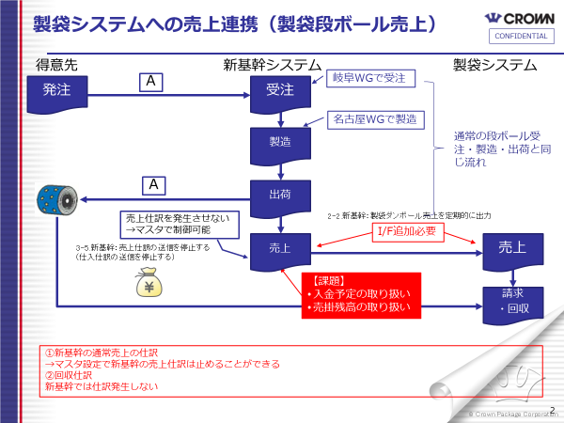

見積No.23

No.23
【仕様連絡書 RCS-1467】加工材料マスタのキー追加 並び順について（製品マスタ連携仕様変更連絡）

 | ★ | 概要
 |  | 加工材料マスタの並び順を主キーとする。
 |  | それに伴い、製品マスタ連携の連携仕様を変更する。

 | ★ | 変更点の概要

 |  |  |  |  |  | mcf側
 |  |  | WEB画面（材料設定） |  | 連携 | BOMマスタ：表示順
 |  |  | 原紙A | 表 | ⇒ | 1
 |  |  | 原紙A | 中 | ⇒ | 2
 |  |  | 原紙A | 裏 | ⇒ | 3
 |  |  | ※BOMマスタへの連携時に
 |  |  |  | 表の場合は「表示順：1」
 |  |  |  | 中の場合は「表示順：2」
 |  |  |  | 裏の場合は「表示順：3」
 |  |  | でのデータ連携へ変更する。

 |  |  | 変更内容としては以下内容となります。
 |  |  | ① | DB定義の変更（製品加工材料マスタの並び順をキー項目へ変更）※同品目で並び順のみ違うものが発生するため追加必要
 |  |  | ② | BOMマスタへの連携時に原紙の表、裏、中どれかを判定し、それぞれ
 |  |  |  | 表：1 中：2 裏：３の値をBOMマスタの表示順に連携するようプログラムを変更する。

マスタ連携時追加処理
原紙の並び順判定処理
材料マスタに登録された原紙が
基本情報マスタに登録された
表、中、裏どの原紙かを判定し
表：1 中：2 裏：3で値を設定・連携する
 | ★ | 詳細（イメージ図）

WEB画面
WEB製品マスタ
基本情報画面
WEB製品マスタ
材料情報画面
項目
構成情報：表、中、裏
項目
材料：原紙の情報が入力される
WEB側テーブル
mcf側
BOMマスタ
並び順
他マスタ連携データ

マスタ連携処理

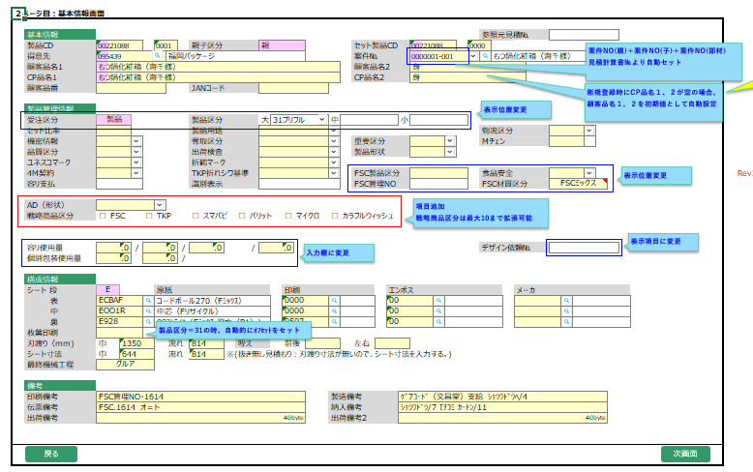
登録された材料（原紙等）が
表、裏、中どの材料になるのかを
判断する

今回関係ないため見え消ししてます

今回関係ないため見え消ししてます

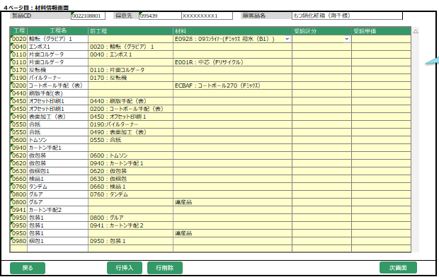
ECBAF：原紙A（表）
EOO1R：原紙A（中）
E92B：原紙A（裏）

 | ★ | 懸念点（注意点）
登録時に上から
1行目：E092B：原紙A（裏）
4行目：EOO1R：原紙A（中）
7行目：ECBAF：原紙A（表）
の順で設定された場合には以下の
値が入るよう基本情報の表、裏、中の情報を参照し値を設定する。
○正 裏：3 表：2 中：3
×誤 裏：1 中：2 表：3

No.26
仕様変更対象

